REGISTRO DE TIEMPO
Estudiantes: Emmanuel Escobar Escobar,Jordan Pautt,Sharon Linero, Yannina Ortega Fecha: 14 / 05 / 2022
Instructor: : Emmanuel Escobar Escobar,Jordan Pautt,Sharon Linero, Yannina Ortega Programa #: 1

Fecha | Inicio | Fin | Tiempo de Interrupción | Tiempo Delta | Fase | Comentarios
14/05. | 15:24:00 | 15:45:00 | 13+2=15min | 6minutos | Planeación | Investigacion,tomar agua

 | 15:45:00 | 16:39:00 | 15min | 37minutos | Diseño(casos de uso textual) | Descanso

 | 17:00:00 | 17:44:00 | 17+15=32min | 12 minutos | Diseño(diagrama de casos de uso) | Investigacion,ver youtube

15/05. | 10:30:00 | 11:10:00 | 9,12,7= 28 min | 12 minutos | Diseñor(Diagrama de clases) | investigacion,ver facebook,ver whatsapp

 | 14:10:00 | 15:30:00 | 5+1+3+6=15min | 65 minutos = 1 hora 5minutos | Diseño(diagrama de secuencia) | Investigacion,ir al baño ,ir a la cocina,investigacion

16/05. | 13:22:00 | 13:30:00 |  | 8 minutos | Planificacion

 | 13:32:00 | 13:51:00 | 6min | 13 minutos | Diseño | Investigacion

 | 14:30:00 | 16:15:00 | 1+2+6=9min | 96 minutos=1h 36min | Codificacion | ir al baño,tomar agua,buscar comida

 | 16:20:00 | 16:30:00 |  | 10min | Revision de codigo

 | 16:37:00 | 16:39:00 |  | 2min | Compilacion

 | 16:43:00 | 17:00:00 |  | 17min | Pruebas

 | 17:30:00 | 18:10:00 |  | 40min | Postmortem

REGISTRO DE DEFECTOS
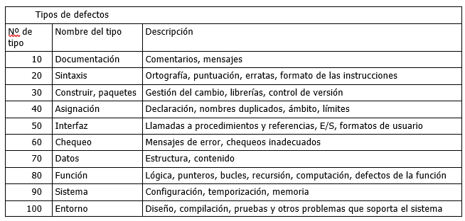
Registro de Defectos
Estudiantes:: Emmanuel Escobar Escobar,Jordan Pautt,Sharon Linero, Yannina Ortega |  | Fecha:14/05/2022 |  |  | Programa: 1

Programa: 1 |  |  |  |  | Fecha: 14 / 05 / 2022
Fecha | Número | Tipo | Encontrado | Eliminado | Tiempo de corrección | Defecto corregido
2022-05-14 | 1 | 20 | DISEÑO | DISEÑO | 1 | X
Descripción: Error de ortografia en el caso de uso de CalcularSuma
2022-05-14 | 2 | 20 | DISEÑO | DISEÑO | 10 | X
Descripción:Errores en el orden de las oraciones de los casos de uso de CalcularDivision
2022-05-14 | 3 | 20 | DISEÑO | DISEÑO | 1 | X
Descripción: Nombre incorrecto en el apartado del stickman de nombre usuario, primero se puso admin luego se cambió a usuario (diagrama de casos de uso)
2022-05-14 | 4 | 20 | DISEÑO | DISEÑO | 7 | X
Descripción: Cambio de los extends e includes de los metodos ActualizarEstado, RealizarOperacion (diagrama de casos de uso)
2022-05-14 | 5 | 100 | DISEÑO | DISEÑO | 9 | X
Descripción: Cambio en la estructura del diagrama , para una mejor comprension (diagrama de casos de uso)
2022-05-15 | 6 | 20 | DISEÑO | DISEÑO | 4 | X
Descripción:Se olvidó de colocar los signos menos y los signos mas , para indicar que variables son privadas y cuales publicas (diagrama de clases)
2022-05-15 | 7 | 100 | DISEÑO | DISEÑO | 8 | X
Descripción:Corregir las relaciones entra las clases (diagrama de clases)
2022-05-15 | 8 | 100 | DISEÑO | DISEÑO | 10 | X
Descripción: Corregir la ortografia de las clases (diagrama de clases)
2022-05-15 | 9 | 20 | DISEÑO | DISEÑO | 3 | X
Descripción:Sintaxis de las variables a enviar en el diagrama de secuencia de suma (diagrama de secuencia)
2022-05-15 | 10 | 100 | DISEÑO | DISEÑO | 4 | X
Descripción:Separar las figuras para tener mas espacio en el diagrama y sea mas legible (diagrama de secuencia)
2022-05-15 | 11 | 100 | DISEÑO | DISEÑO | 5 | X
Descripción: Faltó agregar flechas de retorno de datos en el diagrama de secuencia
2022-05-16 | 12 | 60 | REVISION DE CODIGO | PRUEBAS | 11 | X
Descripción: Error de versión de angular , no compatible con versión de npm
2022-05-16 | 13 | 40 | CODIFICACION | REVISION DE CODIGO | 3 | X
Descripción: Función no declarada en la clase padre(operación) y se estaba llamando en la clase hija
2022-05-16 | 14 | 100 | PRUEBAS | PRUEBAS | 3 | X
Descripción: El tipo de valor number no es asignable al tipo de valor string
2022-05-16 | 15 | 40 | REVISION DE CODIGO | REVISION DE CODIGO | 7 | X
Descripción: Mal sixtasis en la utilización de un switch case

Descripción:

